상품제안서
오아 클린이소프트B 음파 전동 칫솔-[인쇄무료] | 상품코드: F20490

 |  |  |  |  |  |  | 02-412-0044 | www.easy1.co.kr
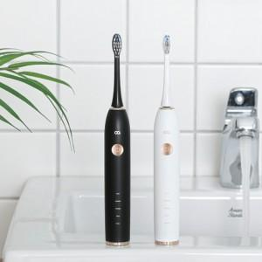 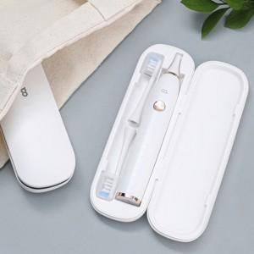 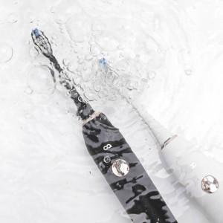

【상세/제작정보】 | 손보다 나은 기술 음파 전동칫솔

【인쇄/포장옵션】 | 레이저 / 포장지포장

【공급단가】 | 수량 | 50~ | 100~ | 500~ | 1,000~ | 2,000~
*VAT별도 | 단가 | 30,720원 | 30,250원 | 29,540원 | 28,360원 | 27,180원

【상품 URL】 | http://www.easy1.co.kr/src/goods_detail.php?gdno=20490

